DLB 診療担当医等一覧掲示板
DLB 診療担当医表 入稿用テンプレート

商品の参考画像（typeA／typeB）
typeA（40名分記載可能） |  |  |  |  |  |  |  |  | typeB（30名分記載可能）
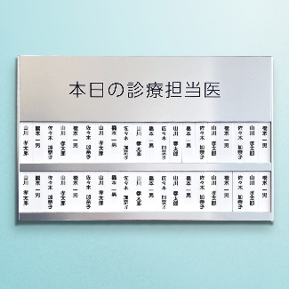 |  |  |  | 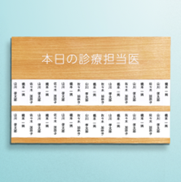 |  |  |  |  | 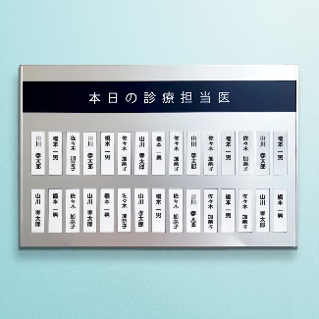 |  |  |  | 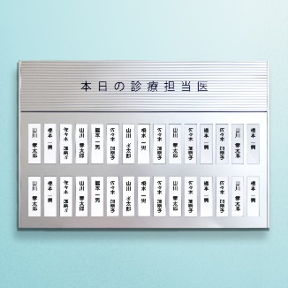 |  |  |  | 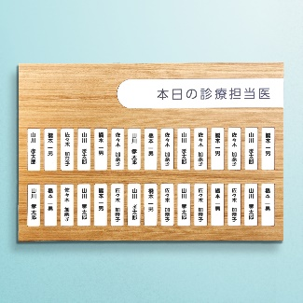

 |  |  |  |  |  |  |  | ↓↓ ここにタイトル部に表示する内容を入力してください ↓↓
①タイトル部入稿 |  |  |  | 例：本日の診療担当医

 |  |  |  | ↓↓ 選択してください ↓↓
②フォント

見本

③名札部分入稿
↓↓ 下の表に、名札部分に表示する内容を入力してください ↓↓

20 | 19 | 18 | 17 | 16 | 15 | 14 | 13 | 12 | 11 | 10 | 9 | 8 | 7 | 6 | 5 | 4 | 3 | 2 | 1
 |  |  |  |  |  |  |  |  |  |  |  |  |  |  |  |  |  |  |  | 1段目 | 氏名等
 |  |  |  |  |  |  |  |  |  |  |  |  |  |  |  |  |  |  |  | 2段目
typeAの場合20行目まで |  |  |  |  | typeBの場合 15列目まで（30名分掲載）

※文字色は基本的に商品写真の通り、黒または白といたします。

